画面設計書①
画面設計書 | １ テスト項目 - トップ | 作成日 2017.11.21 （ 渡 来 ）
 |  | 更新日 2017.11.24 （ 渡 来 ）
ログイン後に
『ログアウト』に表示変更

あああaa
①
watazon
検索
②
1
新規登録／ログイン
マイページ
③
④
⑤
 |  |  | ①タイトルロゴ
 |  |  | →クリックするとトップに戻る

 |  |  | ➁検索
 |  |  | →テキストボックス
 |  |  | →該当商品がない場合は
 |  |  |  | 該当する商品がありません | を
＜
＞
 |  |  |  | トップの以下エリアに表示

⑥

 |  |  | ③カート
 |  |  | →カートへのリンク
 |  |  | →未ログインの場合もカートにリンク
 |  |  | →カート内の数をを表示
すべてのゲーム
＋ PlayStation4
ロールプレイング
シューティング
シミュレーション
レーシング
パズル
格闘
FPS
アクション
その他
＋ Nintendo Switch
ロールプレイング
シューティング
シミュレーション
レーシング
パズル
格闘
FPS
アクション
その他
⑦
PlayStation4ソフトラインナップ

 |  |  | ④新規、ログイン
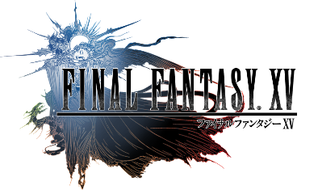

 |  |  | ⑤マイページ
 |  |  | →マイページへのリンク
 |  |  | →未ログイン時はその前に新規登録orログイン
 |  |  | →ログイン後、ボタンがログアウトに変更

 |  |  | ⑥おススメのゲームを表示
 |  |  | →Jqueryにて画像の切り替え

Switchソフトラインナップ
 |  |  | ⑦カテゴリ
 |  |  | →プラットフォーム選択で
 |  |  | ジャンルのプルダウン表示

⑧

 |  |  | ⑧商品
 |  |  | →商品画像、商品名の表示

⑨
 |  |  | ⑨ページ上部に戻る
ページ上部に戻る

